Ejemplo
 |  |  |  |  |  |  |  |  |  | x1 | 0
Problema |  |  |  |  |  |  |  |  |  | x2 | 0
basicas | x1 | x2 | x3 | x4 | s1 | s2 | s3 | resultado | razon | x3 | 0
z | -2 | -1 | 3 | -5 | 0 | 0 | 0 | 0 |  | x4 | 0
s1 | 1 | 2 | -2 | 4 | 1 | 0 | 0 | 40 | 10 | s1 | 6
s2 | 2 | -1 | 1 | 2 | 0 | 1 | 0 | 8 | 4 | s2 | 1
s3 | 4 | -2 | 1 | -1 | 0 | 0 | 1 | 10 | -10 | s3 | 0
 |  |  |  |  |  |  |  |  |  | z | 0
entra | sale
x4 | s2 |  | Iteración cero

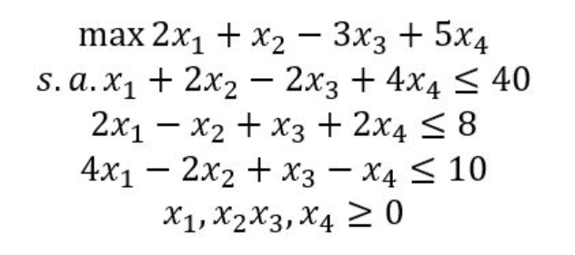
Tenemos esta tabla
basicas | x1 | x2 | x3 | x4 | s1 | s2 | s3 | resultado
z | -2 | -1 | 3 | -5 | 0 | 0 | 0 | 0
s1 | 1 | 2 | -2 | 4 | 1 | 0 | 0 | 40
x4 | 2 | -1 | 1 | 2 | 0 | 1 | 0 | 8
s3 | 4 | -2 | 1 | -1 | 0 | 0 | 1 | 10

Dividimos R2/4
basicas | x1 | x2 | x3 | x4 | s1 | s2 | s3 | resultado
z | -2 | -1 | 3 | -5 | 0 | 0 | 0 | 0
s1 | 1 | 2 | -2 | 4 | 1 | 0 | 0 | 40
x4 | 1 | -0.5 | 0.5 | 1 | 0 | 0.5 | 0 | 4
s3 | 4 | -2 | 1 | -1 | 0 | 0 | 1 | 10

Hacemos 0 arriba y abajo
basicas | x1 | x2 | x3 | x4 | s1 | s2 | s3 | resultado
z | 3 | -3.5 | 5.5 | 0 | 0 | 2.5 | 0 | 20
s1 | -3 | 4 | -4 | 0 | 1 | -2 | 0 | 24
x4 | 1 | -0.5 | 0.5 | 1 | 0 | 0.5 | 0 | 4
s3 | 5 | -2.5 | 1.5 | 0 | 0 | 0.5 | 1 | 14

No tiene que haber negativos arriba, iteración |  |  |  |  | s1
basicas | x1 | x2 | x3 | x4 | s1 | s2 | s3 | resultado | razon
z | 3 | -3.5 | 5.5 | 0 | 0 | 2.5 | 0 | 20
s1 | -3 | 4 | -4 | 0 | 1 | -2 | 0 | 24 | 6
x4 | 1 | -0.5 | 0.5 | 1 | 0 | 0.5 | 0 | 4 | -8
s3 | 5 | -2.5 | 1.5 | 0 | 0 | 0.5 | 1 | 14 | -5.6

entra | sale
x2 | s1 |  | Iteración 1

Hacemos 1 x3
basicas | x1 | x2 | x3 | x4 | s1 | s2 | s3 | resultado
z | 3 | -3.5 | 5.5 | 0 | 0 | 2.5 | 0 | 20
x2 | -0.75 | 1 | -1 | 0 | 0.25 | -0.5 | 0 | 6
x4 | 1 | -0.5 | 0.5 | 1 | 0 | 0.5 | 0 | 4
s3 | 5 | -2.5 | 1.5 | 0 | 0 | 0.5 | 1 | 14

Ceros arriba y abajo
basicas | x1 | x2 | x3 | x4 | s1 | s2 | s3 | resultado
z | 0.375 | 0 | 2 | 0 | 0.875 | 0.75 | 0 | 41
x2 | -0.75 | 1 | -1 | 0 | 0.25 | -0.5 | 0 | 6
x4 | 1.25 | 0 | 0 | 2 | 0.25 | 0.5 | 0 | 14
s3 | 3.125 | 0 | -1 | 0 | 0.625 | -0.75 | 1 | 29

Soluciones básicas (2)
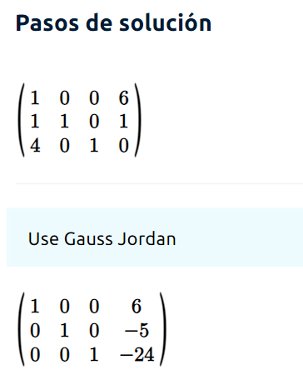
 |  |  |  |  | punto esquina |  | funcion objetivo
No basicas | Basicas | solucion basica |  |  | x1 | x2 | 2x1 + x2
s1, s2 | x, 2x, s3 | 4.67 | 0.67 | 1.33 | 4.67 | 0.67 | 10.01

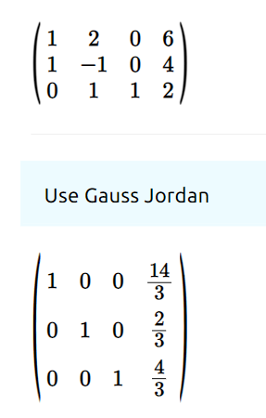
El sistema a resolver es
x + 2x2= 6
x1 - x2 = 4
x2 + s3 = 2

 |  |  |  |  |  |  |  | y, s2, s3, z

Soluciones básicas
 |  |  |  |  |  | punto esquina |  |  | funcion objetivo
 | No basicas | Basicas | solucion basica |  |  | x | y | facatibilidad | 2x-y
1 | x, y | z1, z2, z3 | 6 | 1 | 0 | 0 | 0 | si | 0
2 | x, z1 | y, z2, z3 | 6 | -5 | -24 | 0 | 6 | no | -6
3 | x, z2 | y, z1, z3 | 1 | 5 | 4 | 0 | 1 | si | -1
4 | x, z3 | y, z1, z2 | 0 | 6 | 1 | 0 | 0 | si | 0
5 | y, z1 | x, z2, z3
6 | y, z2 | x, z1, z3
7 | y, z3 | x, z1, z2
8 | z1, z2 | x, y, z3
9 | z1, z3 | x, y, z2
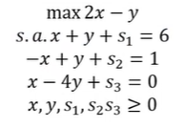
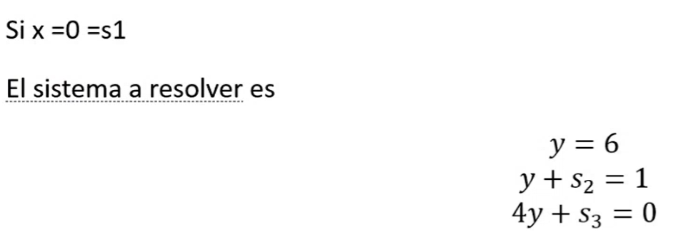
10 | z2, z3 | x, y, z1

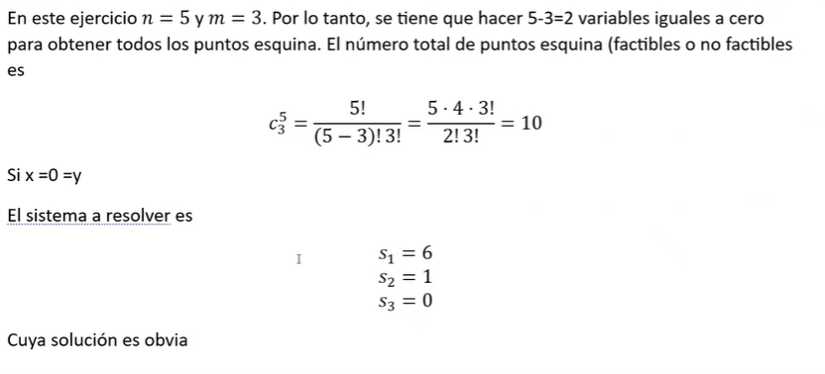

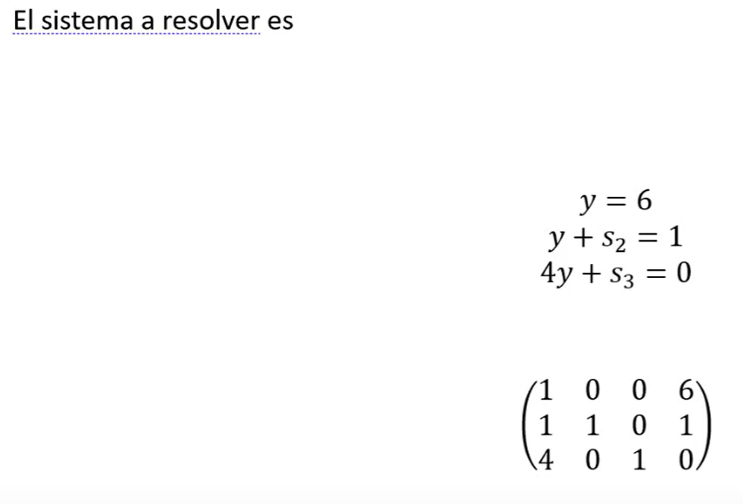

 |  |  |  |  |  |  |  |  |  | y, s2, s3, z

Sheet1
